Sheet2
Lập trình hướng đối tượng (OOP – Object Oriented Programming) là một phương pháp lập trình trong đó phần mềm được xây dựng dựa trên các đối tượng (object) thay vì chỉ dựa trên hàm hay thủ tục.
🔹 Khái niệm cơ bản

Đối tượng (Object):
Là một "thực thể" trong chương trình, có thuộc tính (data/biến) và hành vi (hàm/phương thức).
→ Ví dụ: Trong một chương trình quản lý sinh viên:
Đối tượng SinhVien có thuộc tính: Tên, Tuổi, Mã số…
Có hành vi: dangKyMonHoc(), tinhDiemTrungBinh()…

Lớp (Class):
Là “bản thiết kế” để tạo ra các đối tượng.
→ class SinhVien dùng để tạo nhiều Object SinhVien.
🔹 4 đặc trưng chính của OOP
1. Tính đóng gói (Encapsulation)
Gom dữ liệu và hành vi liên quan vào chung một đối tượng.
Ẩn thông tin bên trong đối tượng, chỉ cho phép truy cập thông qua các phương thức công khai.
→ Giúp bảo mật dữ liệu và dễ bảo trì.
2. Tính kế thừa (Inheritance)
Lớp con có thể kế thừa thuộc tính và phương thức từ lớp cha.
Giúp tái sử dụng code.
→ Ví dụ: class SinhVien kế thừa từ class ConNguoi.
3. Tính đa hình (Polymorphism)
Một phương thức có thể có nhiều cách triển khai khác nhau.
Giúp một interface – nhiều cách dùng.
→ Ví dụ: phương thức tinhLuong() sẽ khác nhau với NhanVienFullTime và NhanVienPartTime.
4. Tính trừu tượng (Abstraction)
Chỉ tập trung vào cái gì làm mà ẩn đi cách nó làm.
Dùng abstract class hoặc interface để định nghĩa khung hành vi.

🔹 Bản chất OOP

OOP = xây dựng lớp (class) + tạo đối tượng (object) từ lớp đó + làm việc với đối tượng
Trong main(), ta tạo object từ class, rồi dùng thuộc tính (biến) và phương thức (hàm) của object đó.

#include <iostream>
using namespace std;

// Định nghĩa class
class SinhVien {
public:
string ten;
int tuoi;

void gioiThieu() {
cout << "Tôi là " << ten << ", " << tuoi << " tuổi." << endl;
}
};

int main() {
// Tạo đối tượng từ class
SinhVien sv1;
sv1.ten = "Hoàng"; // Gán giá trị cho thuộc tính
sv1.tuoi = 20;
sv1.gioiThieu(); // Gọi phương thức

return 0;
}

Code ví dụ về các tính đa hình,đóng gói, kế thừa, trừu tượng

#include <iostream> | 🔹 Giải thích
using namespace std;
 | 1. Encapsulation (Đóng gói):
// Lớp cha (Class) | Thuộc tính ten, tuoi, mssv được đóng gói trong class.
class ConNguoi { | Truy cập thông qua constructor và phương thức gioiThieu().
protected: | 2. Inheritance (Kế thừa):
string ten; | class SinhVien kế thừa class ConNguoi.
int tuoi; | 3. Polymorphism (Đa hình):
 | gioiThieu() được viết khác nhau ở ConNguoi và SinhVien.
public: | Khi dùng con trỏ ConNguoi* p = new SinhVien(...), hàm gioiThieu() của SinhVien được gọi.
ConNguoi(string t, int age) { | 4. Abstraction (Trừu tượng):
ten = t; | Trong ví dụ này mới dùng virtual để cho phép trừu tượng hóa hành vi.
tuoi = age; | Nếu muốn trừu tượng hoàn toàn thì có thể dùng lớp trừu tượng (abstract class) với = 0.
}

// Hàm ảo để có thể ghi đè (Polymorphism)
virtual void gioiThieu() {
cout << "Tôi là " << ten << ", " << tuoi << " tuổi." << endl;
}
};

// Lớp con kế thừa từ ConNguoi
class SinhVien : public ConNguoi {
private:
string mssv;
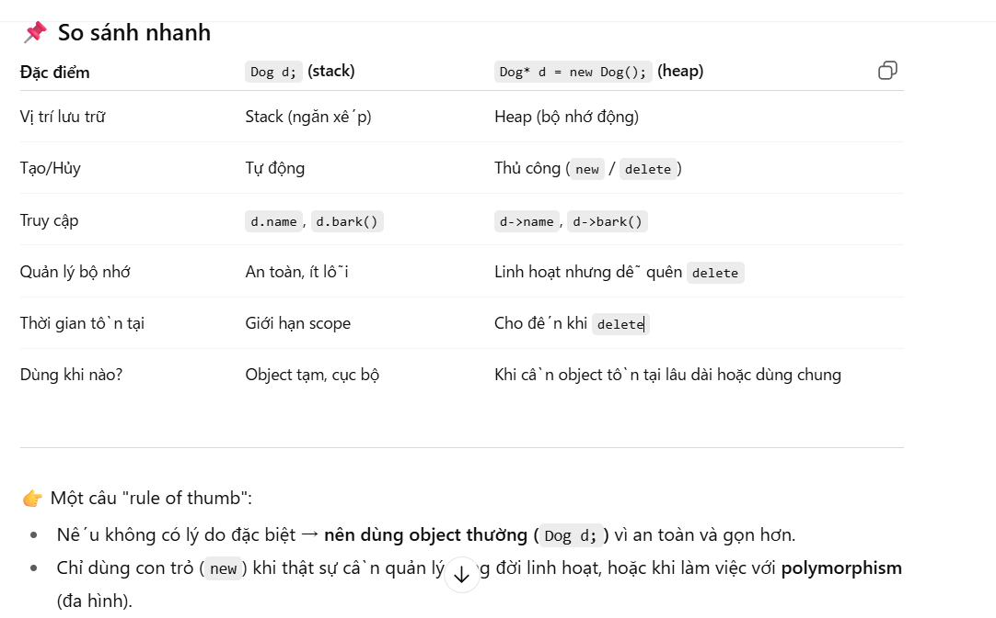
public:
SinhVien(string t, int age, string id) : ConNguoi(t, age) {
mssv = id;
}

// Ghi đè phương thức (đa hình)
void gioiThieu() override {
cout << "Tôi là sinh viên " << ten << ", MSSV: " << mssv << endl;
}
};

int main() {
// Tạo đối tượng ConNguoi
ConNguoi cn("An", 30);
cn.gioiThieu();

// Tạo đối tượng SinhVien
SinhVien sv("Hoàng", 20, "SV001");
sv.gioiThieu();

// Đa hình: dùng con trỏ lớp cha trỏ đến đối tượng lớp con
ConNguoi* p = new SinhVien("Lan", 21, "SV002");
p->gioiThieu();

delete p; // giải phóng bộ nhớ
return 0;
}

git
1. Mở Git Bash hoặc CMD
Đi vào thư mục dự án: |  |  | Thêm file và commit |  | Bạn có muốn mình hướng dẫn luôn cách làm trực tiếp bằng Sourcetree (chọn remote, push lên GitHub bằng GUI) để thao tác dễ hơn thay vì gõ lệnh không?
cd D:/baitap2 |  |  | git status # kiểm tra trạng thái
 |  |  | git add file.txt # thêm 1 file
2. Khởi tạo Git |  |  | git add . # thêm tất cả file |  |  | Git Workflow phổ biến
git init |  |  | git commit -m "Nội dung commit" |  |  | Solo project: chỉ cần add → commit → push.
 |  |  |  |  |  | Team project:
3. Kiểm tra trạng thái |  |  | Làm việc với branch |  |  | 1. Pull code mới về (git pull).
git status |  |  | git branch # xem danh sách nhánh |  |  | 2. Tạo nhánh mới để làm việc (git checkout -b feature/...).
👉 Sẽ thấy bai2.cpp là file chưa được theo dõi (untracked). |  |  | git checkout -b featureA # tạo nhánh mới featureA và chuyển sang đó |  |  | 3. Commit thay đổi (git commit).
 |  |  | git checkout main # quay lại nhánh main |  |  | 4. Push lên remote (git push origin feature/...).
4. Thêm file vào Git |  |  | git merge featureA # gộp nhánh featureA vào main |  |  | 5. Tạo Pull Request (PR) trên GitHub/GitLab để review code và merge vào main.
git add bai2.cpp

5. Commit lần đầu |  |  | Kết nối remote (GitHub, GitLab…)
git commit -m "First commit: thêm file bai2.cpp" |  |  | git remote add origin https://github.com/user/repo.git
 |  |  | git push -u origin main # đẩy code lần đầu
6. Kết nối với GitHub |  |  | git push # các lần sau
git remote add origin https://github.com/truonghv5592/baitap2.git |  |  | git pull # lấy code mới về

7. Push code lên GitHub |  |  | kiểm tra lích sử
git push -u origin main |  |  | git log | git log --oneline --graph
Nếu GitHub repo của bạn mặc định dùng nhánh master, thì thay main bằng master.

Sau khi sửa code thì push upload
git add file.cpp
git commit -m "nội dung thay đổi"
git push

Giai đoạn 1: Làm chủ thao tác cơ bản (cá nhân)

Commit & Log
Ghi lại thay đổi:
git add .
git commit -m "Cập nhật code"
Xem lịch sử:
git log --oneline --graph

Push & Pull (đồng bộ với GitHub)
Push code lên GitHub:
git push

Lấy code mới nhất về:
git pull

.gitignore
Bỏ qua file không cần quản lý (vd: .vscode/, file .exe).
Tạo file .gitignore:
.vscode/
*.exe

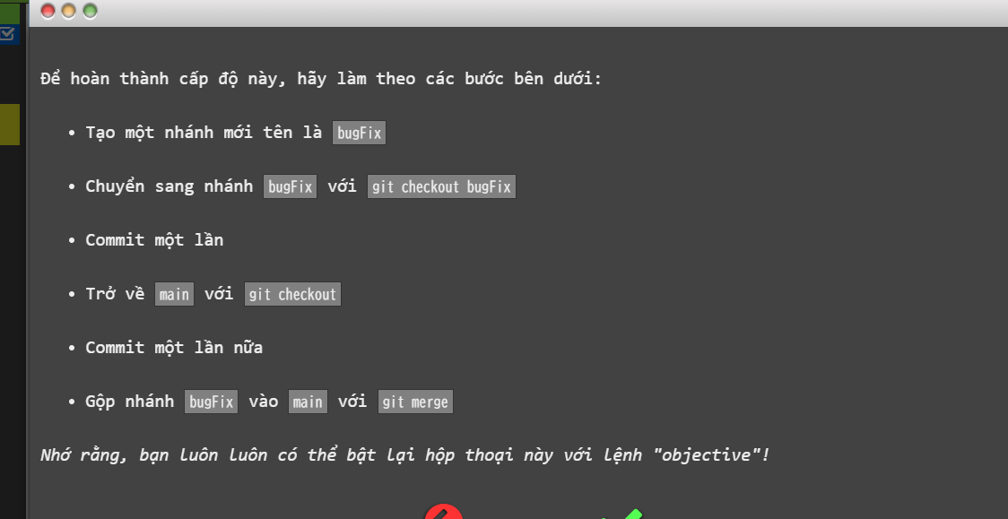
Giai đoạn 2: Quản lý nhánh (Branch) – quan trọng khi làm việc nhóm
1. Tạo nhánh mới để làm việc
git checkout -b feature/login | git checkout -b feature1
 | git branch feature1
2. Chuyển nhánh
git checkout main | Quay lại main | git checkout feature1

3. Merge nhánh
git merge feature/login
 | git checkout main
 | git merge feature1
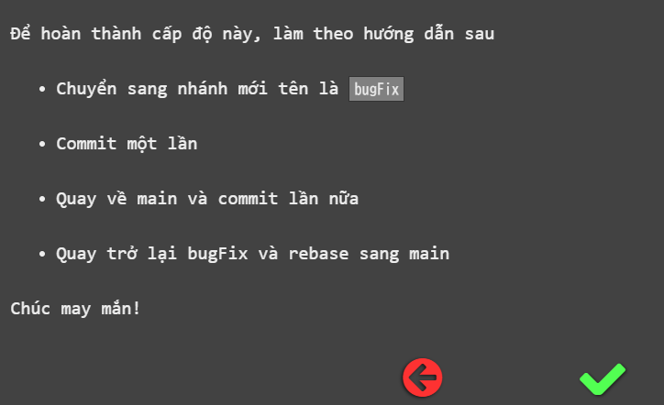
gộp nhánh dùng git rebase
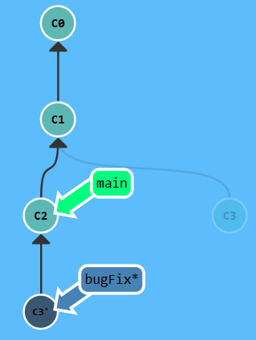
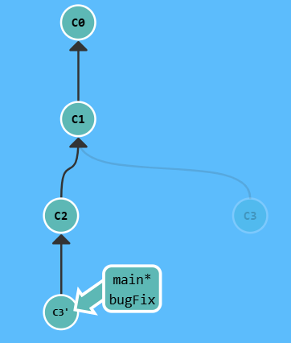
git rebase main
git rebase bugFix

4. Xem danh sách nhánh
git branch
Xóa nhánh sau khi merge
git branch -d feature1
(Nếu muốn xóa nhánh chưa merge thì dùng -D, nhưng nguy hiểm).

Push lên nhánh mới
git push --set-upstream origin tinhtong

Sau khi merge xong, nếu không cần nhánh tinhtong nữa:
git branch -d tinhtong
Nếu nhánh đã push lên GitHub, xóa remote branch:
git push origin --delete tinhtong

👉 Đây là nền tảng để sau này bạn làm việc nhóm (không ai sửa trực tiếp trên main).

Giai đoạn 3: Làm việc nhóm (Collaborative Workflow)
1. Pull code trước khi làm việc
git pull

2. Tạo nhánh riêng cho task
git checkout -b feature/add-payment

3. Commit & Push nhánh
git push origin feature/add-payment

4. Tạo Pull Request (PR) trên GitHub → review → merge.

5. Xử lý conflict khi có 2 người sửa cùng một file → Git báo lỗi, bạn sửa tay rồi git add, git commit.

dịch chuyển tham chiếu
git checkout HEAD^
git branch -f main C6 | di chuyển branch main tới C6
git branch -f bugFix HEAD^ | di chuyển branch bugFix tới vị trí tên HEAD

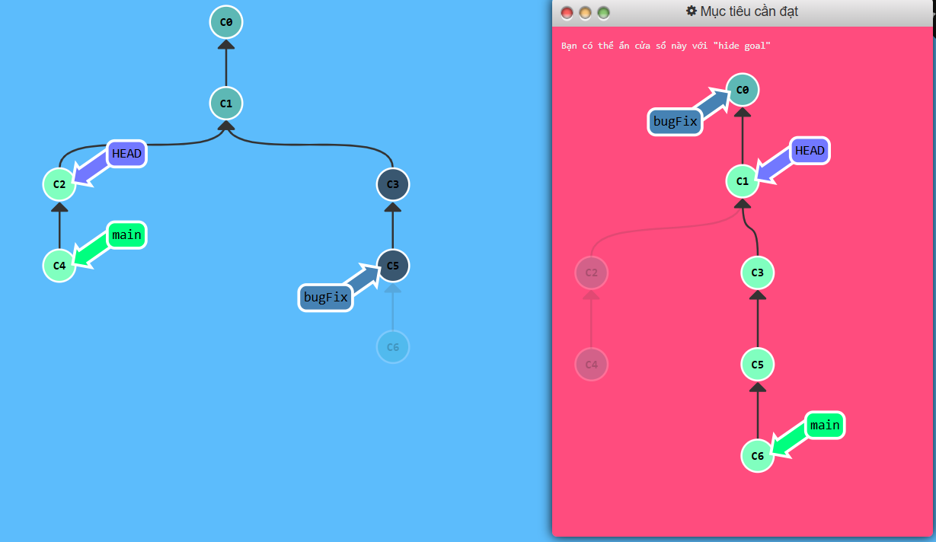
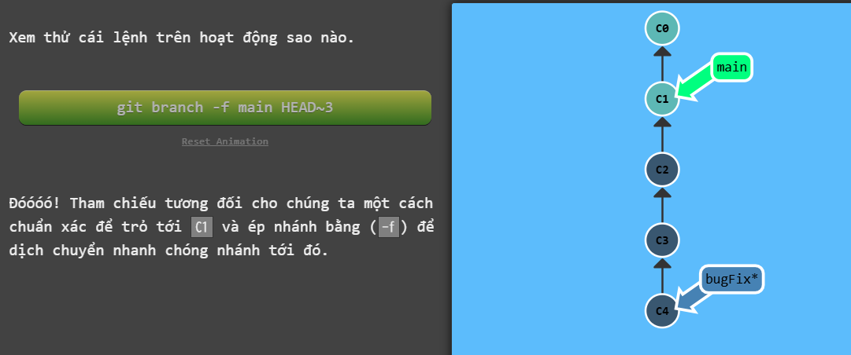
git checkout bugFix^
git branch -f main HEAD~3

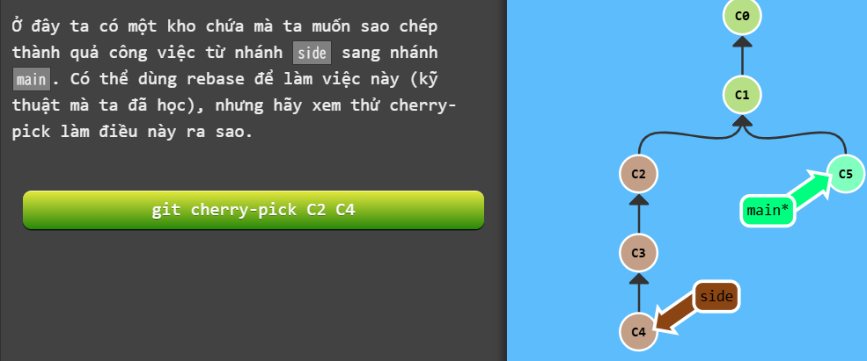
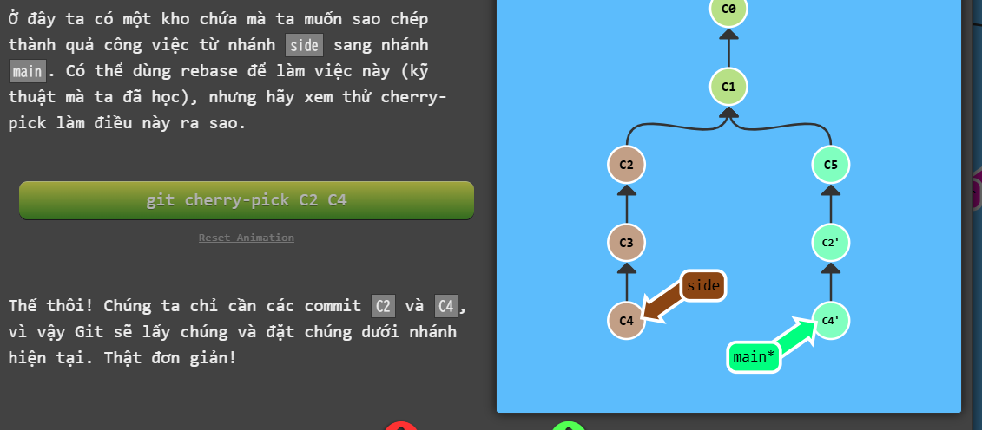
Hoàn tác thay đổi trong git
git reset HEAD~1 | quay lại HEAD phía trên, như chưa thể commit được thực hiên

git revert HEAD | chia sẻ với người khác bằng 1 branch khác

git cherry-pick | coppy hàng loạt commit xuống dưới vị trí hiện tại của bạn(HEAD)
git cherry-pick c2 c4
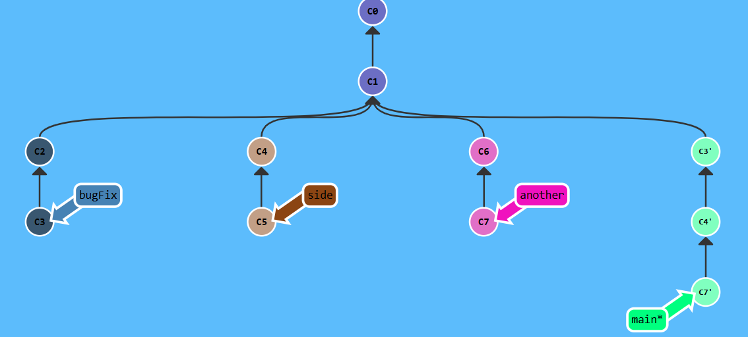
git cherry-pick c3 c4 c7

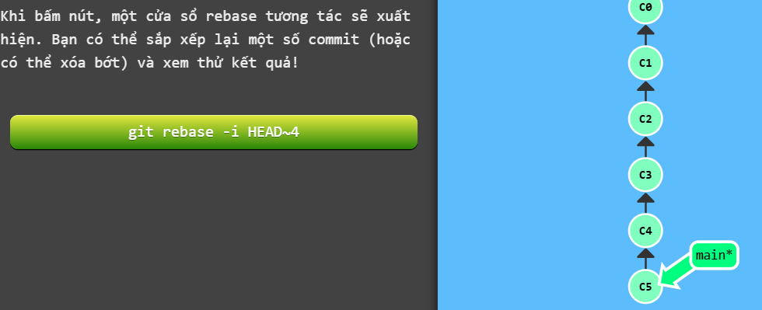
 | khi rõ ràng những commit cần thiết thì sử dụng cherry-pick
Git rebase tương tác | khi không rõ mình cần những commit nào thì dùng rebase

git rebase -i HEAD~4

Sheet6
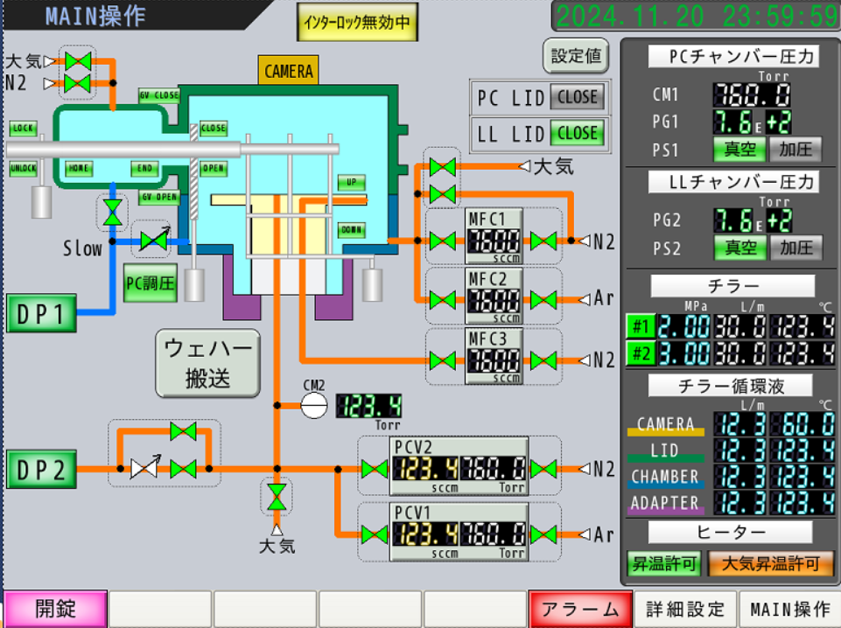
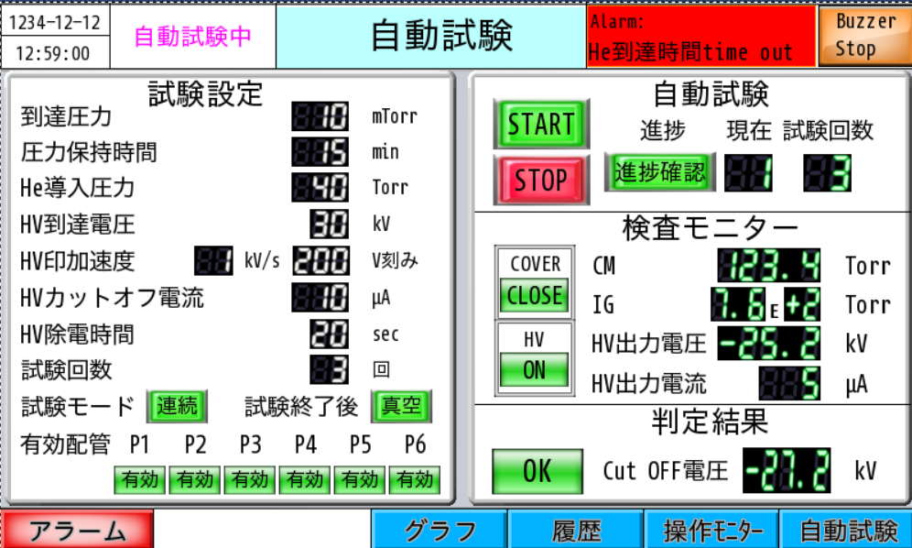
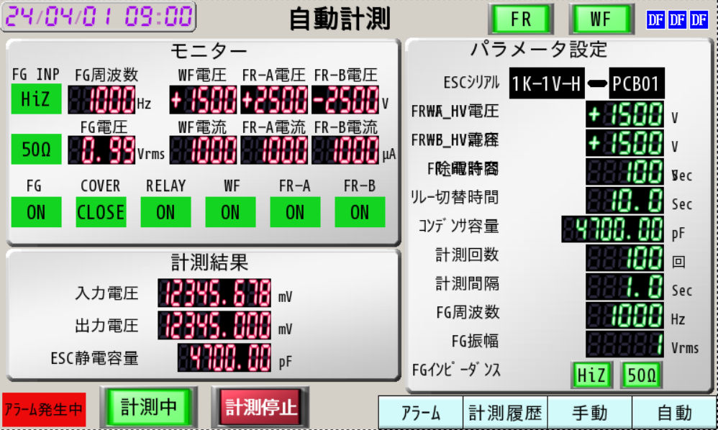

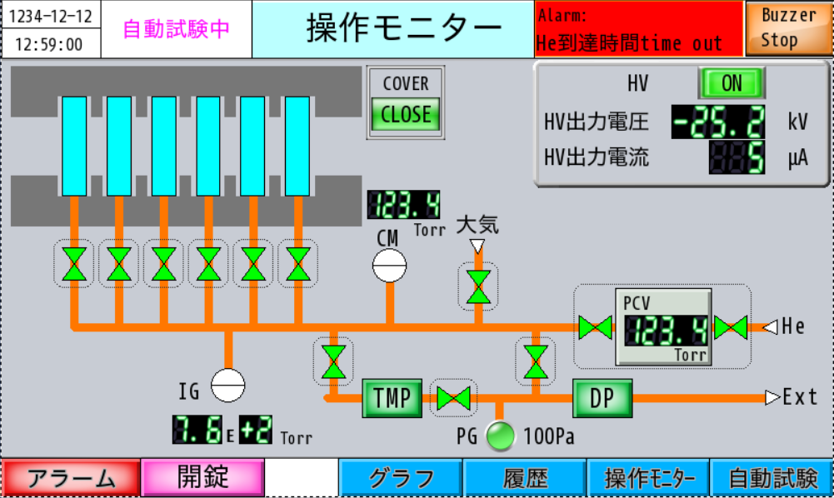

Sheet5
 | 2025-10-10 | 自動試験中 | 操作モニター |  | Alarm：DP起動エラー |  | BZ Stop

123.4Torr
123.4mTorr
大気
123.4Torr
PCV
He
DP
TMP
EXT

P1

 | アラーム | 開錠 |  | グラフ | 履歴 | 操作モニター | 自動試験

 | 2025-10-10 | 自動試験中 | 操作モニター |  | Alarm：DP起動エラー |  | BZ Stop

 | 試験設定 |  |  |  | 自動試験
 | 到着圧力 |  | 10 | mTorr | START
 | 圧力保持時間 |  | 15 | min | STOP | 進捗
 | He導入圧力 |  | 40 | Torr | 検査モニター
 | HV到着電圧 |  | 30 | kV | CM
 | HV印加速度 |  | 1 | kV/s | IG
 | HVカットオフ電流 |  | 10 | μA | HV電圧
 | HV除電時間 |  | 20 | sec | HV電流
 | 試験回数 |  | 3 | 回
 | 試験モード |  | 連続
１
2
3
4
5
6
 | 有効配管

 | アラーム | 開錠 |  | グラフ | 履歴 | 操作モニター | 自動試験

